A Y II D4
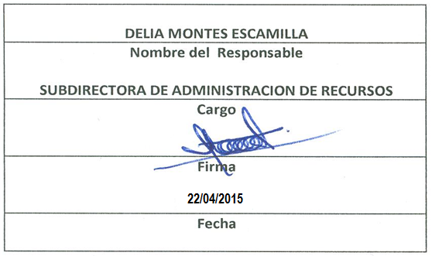
Formato: Personal con Licencia
Fondo de Aportaciones para la Educación Tecnológica y de Adultos |  |  |  |  |  |  |  |  |  |  |  |  |  |  |  |  |  |  | 1er. Trimestre 2015
 |  |  |  |  |  |  |  |  |  |  |  |  |  |  |  |  |  |  | Hoja 1 de 1

Entidad Federativa | R.F.C. | CURP | NOMBRE | Clave integrada | Clave Presupuestal |  |  |  |  |  |  | Periodo Licencia |  | Percepciones pagadas en el Periodo de la Licencia con Presupuesto Federal* | Percepciones pagadas en el Periodo de la Licencia con Presupuesto de otra fuente* | Clave CT Origen | Licencia |  | Descripción de la Licencia
 |  |  |  |  | Partida Presupuestal | Código de Pago | Clave de Unidad | Clave de Sub Unidad | Clave de Categoría | Horas Semana Mes | Número de Plaza | Inicio | Conclusión |  |  |  | Clave | Tipo

B.C. | MARF610614DP4 | MARF610614HSRCSR05 | MACHADO ROSA FRANCISCO JAVIER | I602 416 2 02CF0420109789 | I602 | 416 | 2 | 02 | CF04201 | 00.0 | 9789 | 41275 | 99999999 | 57,611.81 | / | 02DPT0006D | 12 | BASE | SINDICAL
B.C. | ROGR580920E58 | ROGR580920MBCDNS11 | RODRIGUEZ GONZALEZ MARIA DEL ROSARIO | 160 2416 2 02AO3202409503 | 1602 | 416 | 2 | 02 | AO3202 | 40.0 | 9503 | 20141101 | 20150131 | 23,931.00 | / | 02DPT0010Q | 26 | CON GOCE DE SUELDO | APOYO ADMINISTRATIVO
Total Personas : |  |  |  |  |  |  |  |  | Total Plazas : |  | 2 | Total Pto. Federal |  | 81,542.81

 |  |  |  |  |  |  |  |  |  |  |  | Total Ppto. Otras Fuentes

*Total de Percepciones reportadas por la Entidad Federativa como pagadas al trabajador durante la Licencia.
Fuente : Información proporcionada por las Entidades Federativas.

